상품제안서
테팔 딜리셔스 IH 편수냄비 18cm | 상품코드: S45701

 |  |  |  |  |  |  | 02-713-8555 | www.synergygift.co.kr
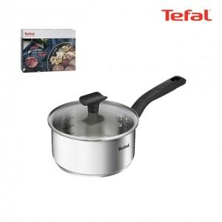

【상세/제작정보】

【인쇄/포장옵션】 | 스티커 / 포장불가능

【공급단가】 | 수량 | 10~ | 30~ | 100~ | 300~ | 500~
*VAT별도 | 단가 | 29,300원 | 27,600원 | 26,000원 | 25,100원 | 24,700원

【상품 URL】 | https://www.synergygift.co.kr:443/src/goods_detail.php?gdno=45701

